상품제안서
[특허출원] 국내생산 링크펜 0.5mm | 상품코드: F28104

 |  |  |  |  |  |  | 02-412-0044 | www.easy1.co.kr
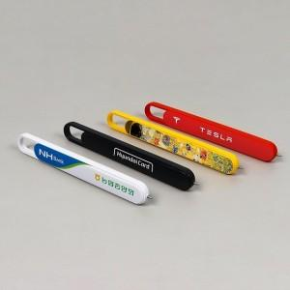

【상세/제작정보】 | <p><span style="font-size: 12pt;"><b>* 배송비- 한박스 1000개 / 4000원별도</b></span></p>

【인쇄/포장옵션】 | 풀칼라 / OPP(비닐)

【공급단가】 | 수량 | 100~ | 300~ | 500~ | 1,000~ | 3,000~
*VAT별도 | 단가 | 2,810원 | 2,700원 | 2,640원 | 2,570원 | 2,530원

【상품 URL】 | https://dev.easy1.co.kr:443/src/goods_detail.php?gdno=28104

